Gráficos
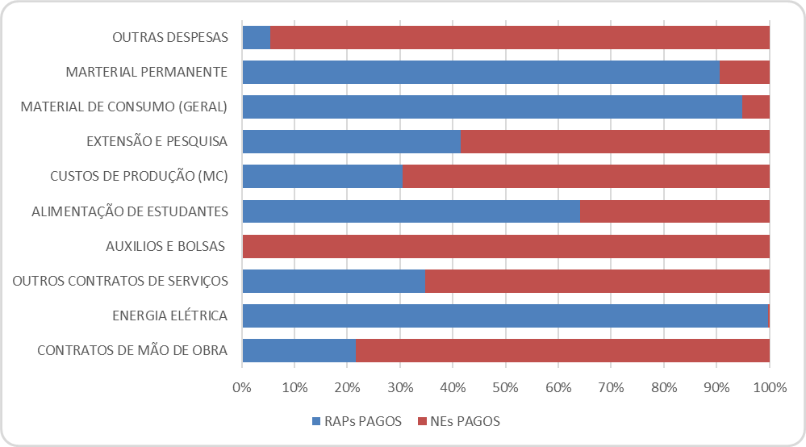
DISTRIBUIÇÃO DO ORÇAMENTO POR FONTE DE RECURSO |  | DISTRIBUIÇÃO DAS RESERVAS ORÇAMENTÁRIAS |  | DISTRIBUIÇÃO DO ORÇAMENTO DA ASSISTÊNCIA ESTUDANTIL
 |  | RECURSO LIVRE | R$ 3,888,246.77 | 5% CUSTEIO DO CAMPUS | R$ 231,443.26
MATRIZ ORÇAMENTÁRIA AJUSTADA | R$ 4,628,865.20 | PIIQP | R$ 46,288.65 | PNAES - PTRES 170804 | R$ 2,000,000.00
PNAES - PTRES 170804 | R$ 2,000,000.00 | PIIQPPE | R$ 46,288.65 | RIP - PTRES 170803 | R$ 3,249,944.87
FNDE | R$ 0.00 | FUNDO DE TI | R$ 115,721.63 | FNDE | R$ 0.00
OUTROS (PNAES, FNDE, Extra Orçamentário, etc) | R$ 11,139,944.87 | PID | R$ 46,288.65 | OUTROS (PNAES, FNDE, Extra Orçamentário, etc) | R$ 10,000.00
 |  | PROJETOS DE ENSINO | R$ 46,288.65
 |  | ASSISTÊNCIA ESTUDANTIL | R$ 231,443.26
 |  | AÇÕES INCLUSIVAS | R$ 69,432.98
 |  | PROJETOS DE PESQUISA | R$ 69,432.98
 |  | PROJETOS DE EXTENSÃO- PI - LEN09P20FAI | R$ 69,432.98

DISTRIBUIÇÃO DA MATRIZ ORÇAMENTÁRIA POR DIRETORIA |  | DESPESA EMPENHADA POR DIRETORIA |  | DESPESA EXECUTADA POR DIRETORIA |  | ORÇAMENTO FUNCIONAMENTO (POR MÊS)
 |  |  |  |  |  | MÊS DE REFERÊNCIA | PLANEJADO | LIBERADO
DG - DIREÇÃO GERAL | R$ 25,000.00 | DG - DIREÇÃO GERAL | R$ 3,000.00 | DG - DIREÇÃO GERAL | R$ 2,637.45 | JANEIRO | R$ 385,738.77 | R$ 1,157,216.00
DAD - DIRETORIA DE ADMINISTRAÇÃO | R$ 2,262,546.77 | DAD - DIRETORIA DE ADMINISTRAÇÃO | R$ 1,656,639.97 | DAD - DIRETORIA DE ADMINISTRAÇÃO | R$ 400,103.01 | FEVEREIRO | R$ 385,738.77 | R$ 385,739.00
DPDI - DIRETORIA DE PLANEJ E DESENV INSTITUCIONAL | R$ 417,587.58 | DPDI - DIRETORIA DE PLANEJ E DESENV INSTITUCIONAL | R$ 157,371.45 | DPDI - DIRETORIA DE PLANEJ E DESENV INSTITUCIONAL | R$ 50,273.28 | MARÇO | R$ 385,738.77 | R$ 80,000.00
DE - DIRETORIA DE ENSINO | R$ 565,264.89 | DE - DIRETORIA DE ENSINO | R$ 89,555.16 | DE - DIRETORIA DE ENSINO | R$ 32,119.61 | ABRIL | R$ 385,738.77 | R$1,928,694.00
DPEP - DIRETORIA DE PESQUISA, EXTENSÃO E PRODUÇÃO | R$ 1,358,465.96 | DPEP - DIRETORIA DE PESQUISA, EXTENSÃO E PRODUÇÃO | R$ 1,305,590.06 | DPEP - DIRETORIA DE PESQUISA, EXTENSÃO E PRODUÇÃO | R$ 457,871.95 | MAIO | R$ 385,738.77 | R$267,008.22
 |  |  |  |  |  | JUNHO | R$ 385,738.77 | R$0.00
 |  |  |  |  |  | JULHO | R$ 385,738.77 | R$ 0.00
 |  |  |  |  |  | AGOSTO | R$ 385,738.77 | R$ 0.00
 |  |  |  |  |  | SETEMBRO | R$ 385,738.77 | R$ 0.00
 |  |  |  |  |  | OUTUBRO | R$ 385,738.77 | R$0.00
 |  |  |  |  |  | NOVEMBRO | R$ 385,738.77 | R$0.00
 |  |  |  |  |  | DEZEMBRO | R$ 385,738.77 | R$0.00

ORÇAMENTO PLANEJADO X ORÇAMENTO LIBERADO |  | DESPESAS EMPENHADAS, LIQUIDADAS E PAGAS |  | EXECUÇÃO DOS RESTOS A PAGAR - RAPs |  | RECEITA ARRECADADA POR FONTE DE RECURSO
RECURSOS MATRIZ ORÇAMENTÁRIA |  | ORÇAMENTO LIBERADO - MATRIZ ORÇAMENTÁRIA
 |  | ORÇAMENTO LIBERADO | R$ 3,818,657.22 | RAPs - INSCRITOS | R$ 3,734,259.43 | ORÇAMENTO MATRIZ | R$ 3,818,657.22 | 51.52%
ORÇAMENTO PLANEJADO | R$ 4,628,865.20 | ORÇAMENTO EMPENHADO | R$ 3,212,156.64 | RAPs - PAGOS | R$ 2,362,806.52 | ASSISTÊNCIA ESTUDANTIL | R$ 3,328,353.00 | 44.91%
ORÇAMENTO LIBERADO | R$ 3,818,657.22 | ORÇAMENTO EXECUTADO | R$ 943,005.30 | RAPs - SALDO | R$ 1,195,320.66 | FNDE | R$ 203,316.00 | 2.74%
 |  | ORÇAMENTO PAGO | R$ 943,005.30 | RAPs - ANULADOS | R$ 176,132.25 | RECEITAS PRÓPRIAS | R$ 61,482.48 | 0.83%
 |  |  |  |  |  | OUTRAS FONTES | R$ 0.00 | 0.00%

 |  |  |  |  |  | RECEITAS X DESPESAS por FONTE
 |  |  |  |  |  |  | RECEITAS | DESPESAS
 |  |  |  |  |  | ORÇAMENTO MATRIZ | R$ 3.969.684,38 | R$ 3.969.684,38
 |  |  |  |  |  | ASSISTÊNCIA ESTUDANTIL | R$ 2.729.510,83 | R$ 2.729.510,83
 |  |  |  |  |  | FNDE | R$ 211.879,45 | R$ 211.879,45
 |  |  |  |  |  | RECEITAS PRÓPRIAS | R$ - | R$ -
 |  |  |  |  |  | OUTRAS FONTES | R$ 259.523,00 | R$ 259.523,00
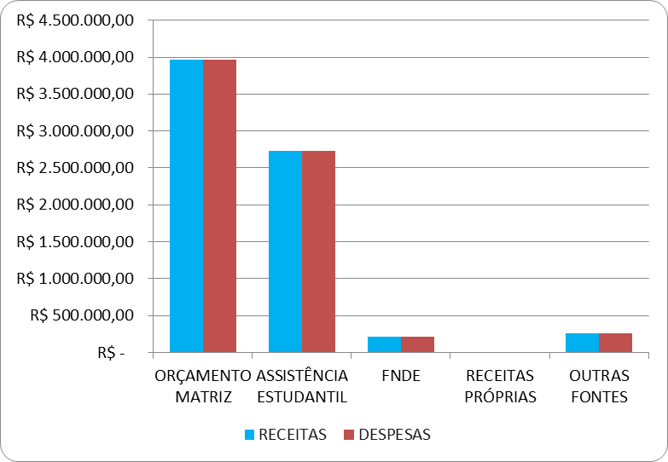

 |  |  |  |  |  | EXECUÇÃO DA DESPESA - EMPENHADAS E PAGAS
 |  |  |  |  |  |  | EMPENHADAS | PAGAS | RESTOS A PG
 |  |  |  |  |  | ORÇAMENTO MATRIZ | R$ 3.969.684,38 | R$ 2.274.304,11 | R$ 1.695.380,27
 |  |  |  |  |  | ASSISTÊNCIA ESTUDANTIL | R$ 2.729.510,83 | R$ 1.456.238,36 | R$ 1.273.272,47
 |  |  |  |  |  | FNDE | R$ 211.879,45 | R$ 16.822,85 | R$ 195.056,60
 |  |  |  |  |  | OUTRAS FONTES | R$ 259.523,00 | R$ 150.000,00 | R$ 109.523,00
 |  |  |  |  |  | TOTAIS | R$ 7.170.597,66 | R$ 3.897.365,32 | R$ 3.273.232,34
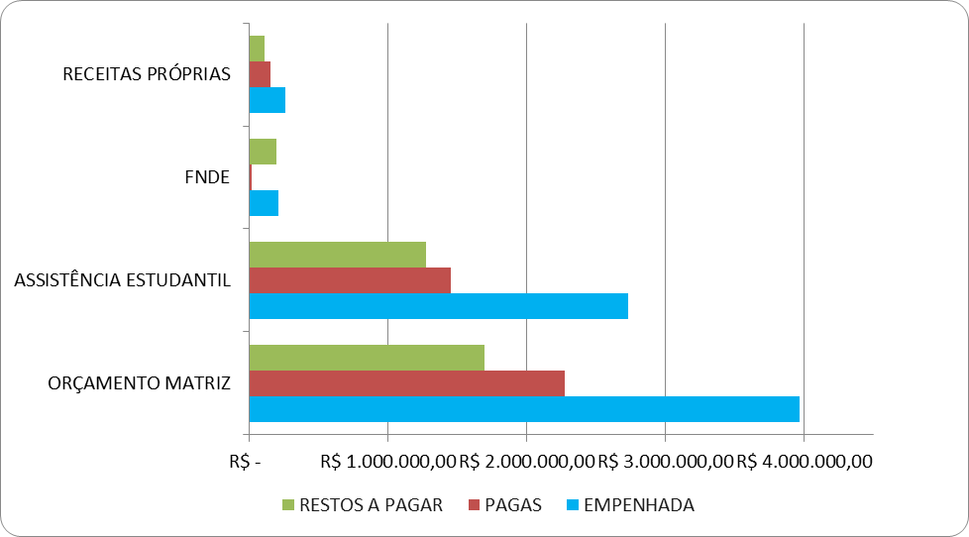

 |  |  |  |  |  | EXECUÇÃO DA DESPESA - EMPENHO DO ANO + RAP
 |  |  |  |  |  |  | RAPs PAGOS | NEs PAGOS | TOTAL
 |  |  |  |  |  | ORÇAMENTO MATRIZ | R$ 2.301.158,37 | R$ 2.274.304,11 | R$ 4.575.462,48
 |  |  |  |  |  | ASSISTÊNCIA ESTUDANTIL | R$ 563.572,97 | R$ 1.456.238,36 | R$ 2.019.811,33
 |  |  |  |  |  | FNDE | R$ 109.517,50 | R$ 16.822,85 | R$ 126.340,35
 |  |  |  |  |  | RECEITAS PRÓPRIAS | R$ - | R$ - | R$ -
 |  |  |  |  |  | OUTRAS FONTES | R$ 162.520,00 | R$ 150.000,00 | R$ 312.520,00
 |  |  |  |  |  | TOTAIS | R$ 3.136.768,84 | R$ 3.897.365,32 | R$ 7.034.134,16
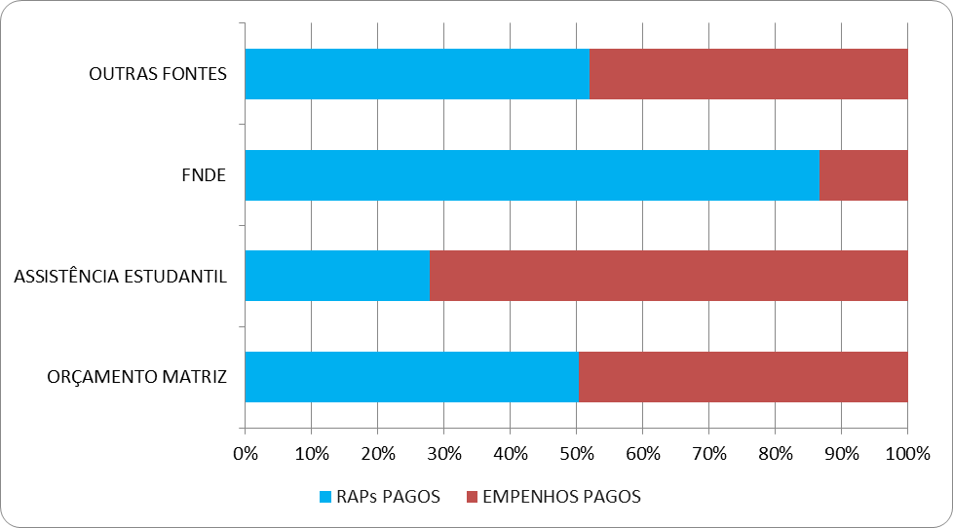

 |  |  |  |  |  | DESPESAS PREDOMINANTES
 |  |  |  |  |  |  | RAPs PAGOS | NEs PAGOS | TOTAL
 |  |  |  |  |  | CONTRATOS DE MÃO DE OBRA | R$ 359.097,32 | R$ 1.297.330,85 | R$ 1.656.428,17
 |  |  |  |  |  | ENERGIA ELÉTRICA | R$ 304.859,82 | R$ 567,13 | R$ 305.426,95
 |  |  |  |  |  | OUTROS CONTRATOS DE SERVIÇOS | R$ 458.095,08 | R$ 857.039,19 | R$ 1.315.134,27
 |  |  |  |  |  | AUXILIOS E BOLSAS | R$ - | R$ 737.856,00 | R$ 737.856,00
 |  |  |  |  |  | ALIMENTAÇÃO DE ESTUDANTES | R$ 159.478,24 | R$ 89.162,95 | R$ 248.641,19
 |  |  |  |  |  | CUSTOS DE PRODUÇÃO (MC) | R$ 219.326,93 | R$ 499.756,19 | R$ 719.083,12
 |  |  |  |  |  | EXTENSÃO E PESQUISA | R$ 170.026,59 | R$ 240.104,56 | R$ 410.131,15
 |  |  |  |  |  | MATERIAL DE CONSUMO (GERAL) | R$ 124.530,20 | R$ 6.636,46 | R$ 131.166,66
 |  |  |  |  |  | MARTERIAL PERMANENTE | R$ 1.339.657,48 | R$ 139.039,99 | R$ 1.478.697,47
 |  |  |  |  |  | OUTRAS DESPESAS | R$ 1.697,18 | R$ 29.872,00 | R$ 31.569,18
 |  |  |  |  |  | TOTAIS | R$ 3.136.768,84 | R$ 3.897.365,32 | R$ 7.034.134,16

